#配表须知
 |  |  | 已实现道具类型 | 品质 | 价值下限 | 价值上限 | 品质
 |  |  | IT_Resource_Wood = 1; // 木头道具 | 1 | 0 | 10 | 1
 |  |  | IT_Resource_Food = 2; // 粮食道具 | 2 | 11 | 50 | 2
 |  |  | IT_Resource_Stone = 3; // 石头道具 | 3 | 51 | 100 | 3
 |  |  | IT_Resource_Gold = 4; // 金子道具 | 4 | 101 | 1000 | 4
 |  |  | IT_HeroExp = 5; // 英雄经验道具 | 5 | 1001 | 999999 | 5
 |  |  | IT_HeroPiece = 6; // 英雄碎片道具
 |  |  | IT_SkillExp = 7; // 技能经验道具
重要： |  |  | IT_SpeedupMarch = 8; // 行军加速道c具
 | ID分配 |  | IT_MoveCity = 9; // 迁城道具
 | 1-500 资源 |  | IT_Truce = 10; // 保护罩道具
 | 501-700 |  | IT_SpeedUp = 11; // 加速道具
 | 701-1000 | 收藏品 | IT_Energy = 12; // 体力道具
 | 1001-3000 英雄 |  | IT_LordExp = 13; // 领主经验道具
 | 3001-4000 君主 |  | IT_Resource_Wood_Unsafe = 14; // 木头道具非安全
 | 4000-5000 装备 |  | IT_Resource_Food_Unsafe = 15; // 粮食道具非安全 |  | 简略描述 | 类型文本 | 详情文本 | 描述文本 | 属性值文本
 | 5000-6000 增益 |  | IT_Resource_Stone_Unsafe = 16; // 石头道具非安全 |  | debugDesc | typeTxtId | detailTxtId | descTxtId | displayTxtId
 | 6000-6500 加速 |  | IT_Resource_Gold_Unsafe = 17; // 金子道具非安全
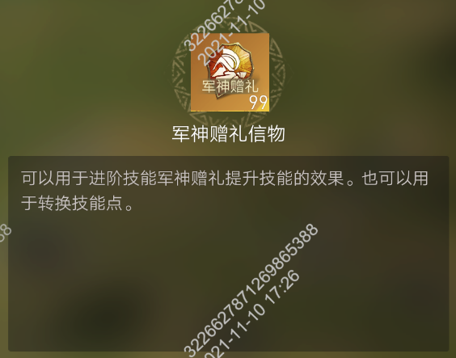
 | 6500-7000 杂项 |  | IT_RewardPackage = 18; // 奖励礼包道具
 | 7000-8000 活动兑换物 |  | IT_Currency = 19; // 货币道具
 | 8001-8500 联盟 |  | IT_LordRename = 20; // 君主改名道具
 | 8501-8600 活动野怪 |  | IT_LordSkillReset = 21; // 君主技能重置道具
 | 8601-10000广告位招租 |  | IT_Collection = 22; // 收藏品
 | 10001-20000活动礼包专用 |  | IT_RareMaterial = 23; // 稀有物品
 | 20001-40000直购礼包 |  | IT_QianRuLing = 24; // 潜入令道具
 | 70000+ | 英雄完全体（区别碎片） | IT_ManTianGuoHai = 25; // 瞒天过海
 |  |  | IT_CaoMuJieBing = 26; // 草木皆兵
 |  |  | IT_CollegeReputation = 27; // 学院声望值
 |  |  | IT_ArmyExpand = 28; // 军队扩编道具
 |  |  | IT_AttackBuff = 29; // 攻击加成道具
 |  |  | IT_DefenceBuff = 30; // 防御加成道具
 |  |  | IT_CityAddDurability = 31; // 城堡恢复耐久度
 |  |  | IT_CityAddHappiness = 32; // 城堡恢复宜居度
 |  |  | IT_CityAddFullHappiness = 33; // 城堡恢复满宜居度
 |  |  | IT_SpeedupGather = 34; //采集加速
 |  |  | IT_TrialSevenDaysReputation = 35; //7天试炼声望值
 |  |  | IT_VipPoint = 36; // vip点数道具
 |  |  | IT_AllianceFund = 37; // 联盟资金道具
 |  |  | IT_CityGatherWoodBuff = 38; // 内城采集木头效率提升道具
 |  |  | IT_SummonHero = 39; // 英雄招募道具
 |  |  | IT_CityGatherFoodBuff = 40; // 内城采集粮食效率提升道具
 |  |  | IT_CityGatherStoneBuff = 41; // 内城采集石头效率提升道具
 |  |  | IT_CityGatherGoldmineBuff = 42; // 内城采集金矿效率提升道具
 |  |  | IT_CityGatherGoldmineBuff = 56; // 名人碎片
 |  |  | IT_RoadOfHonorPoint = 57; // 荣耀之路荣耀点数
 |  |  | IT_RoadOfHonorStar = 58; //荣耀之路星星
 |  |  | IT_Activity = 59; //活动用道具，不可在背包中使用，用于活动兑换，消耗，显示等
 |  |  | IT_DressUpPortrait=90; //头像
 |  |  | IT_DressUpAvatarFrame=91; //头像框
 |  |  | IT_DressUpLordTitle=92; //称号
 |  |  | IT_DressUpCastleSkin=93 //城池装扮
 |  |  | IT_MuseumSub=97 // 博物馆碎片

 |  |  | IT_CityFoodProBuff；//食物增产道具
 |  |  | IT_CityWoodProBuff
 |  |  | IT_CityStoneProBuff

